其它OSD 規格測試
編號 | 驗 證 項 目 | 驗 證 條 件 | 驗證結果 |  |  |  |  | 備註 | 編修歷史
 |  |  | VGA | DVI | HDMI | DP | Type C
1 | 互斥表功能確認 | 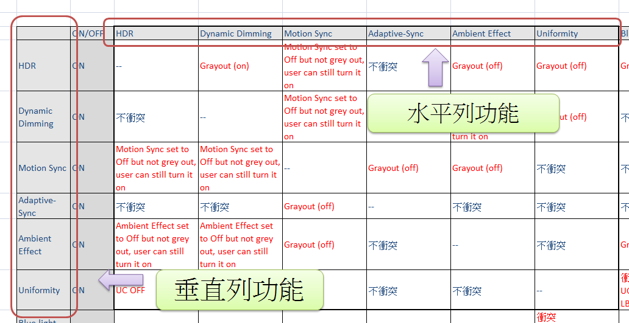 核對互斥表，以水平列第一個功能為主，逐項確認垂直列每項功能依互斥表內標示動作 並逐項完成所有水平列功能

2 |  | a. 互斥表標示為Grayout (off): ‧對應OSD之互斥項目應反灰 ‧畫面表現為off或預設值 (例如某功能開啟, HDR由on為Off時，畫面應為HDR=off的表現)

3 |  | b. 互斥表標示為Grayout (on): ‧對應OSD之互斥項目應反灰 ‧畫面表現為原設定值不變化 (例如某功能開啟, 僅HDR反灰，畫面應為HDR=on的表現)

4 |  | c. 互斥表標示為Set to off ,但可調: ‧對應OSD之互斥項目不應反灰 ‧畫面表現為off或預設值

5 |  | d. 不衝突: ‧對應OSD之互斥項目不應反灰 ‧畫面表現為原設定值不變化

PA348CV
Main Menu | Sub Menu Level 1 | Sub Menu Level 2 | Sub Menu Level 3 | Range | Default | Checkbox (aka Radio Button) | Changes saved automatically (Slider) | Test Case No | Remark
Preset | Standard Mode |  |  | -- | Standard (Please refere to "ProArt Preset Configuration") Rapid Rendering Mode default: Off Luminance: - 480Hz (Duty at 15.6%) - 960Hz (Duty at 7.8%) HDR Mode -->default: PQ Optimized PQ Clip (Clip on Max luminance. 350nits) PQ Optimized (70% following with standard) PQ Basic (Decoding & following with the min. basic PQ curve) | Yes | No | 68 | Remark for Rapid Rendering Mode 1. Rapid Rendering Mode can only be activated at 75Hz. 2. When using Rapid Rendering Mode, function listed below cannot be adjusted (1)Brightness (2)ASCR (3)Blue Light Filter (4)Adaptive sync (5)Trace free(fixed value) 3. 開啟Normal Mode/ Advanced Mode功能，當切換到不支援的狀態時，例如60Hz或其他解析度，此時Rapid Rendering Mode會關閉並反灰(Gray out)，回到OFF。再切回75Hz 解析度或Rapid Rendering Mode ，此時Rapid Rendering Mode功能仍會是Off，因此消費者必須再確認功能開啟與否 **Please note that the effecst need to be previewed, apply only when user press confirm**
 | sRGB Mode |  |  |  |  | Yes | No | 68
 | Rec 709 Mode |  |  |  |  | Yes | No | 68
 | DCI-P3 Mode |  |  |  |  | Yes | No | 68
 | HDR | PQ Optimized |  |  |  | Yes | No | 82
 |  | PQ Clip |  |  |  | Yes | No | 82
 |  | PQ Basic |  |  |  | Yes | No | 82
 | Scenery Mode |  |  |  |  | Yes | No | 68
 | Reading Mode |  |  |  |  | Yes | No | 68
 | Rapid Rendering Mode | OFF |  |  |  | Yes | No | 89
 |  | Normal Mode |  |  |  | Yes | No | 89
 |  | Advanced Mode |  |  |  | Yes | No | 89
 | User Mode1 |  |  |  |  | Yes | No | 68
 | User Mode2 |  |  |  |  | Yes | No | 68
Blue Light | Level 0 |  |  |  | WhiteBalance adjust following with blue light reduction BR, CR, Saturation, Hue, Advanced Setting可調;CT可調但跳回Level 0 | Yes | No | 3 | **Please note that the effecst need to be previewed, apply only when user press confirm**
 | Level 1 |  |  |  |  | Yes | No | 3
 | Level 2 |  |  |  |  | Yes | No | 3
 | Level 3 |  |  |  |  | Yes | No | 3
 | Level 4 |  |  |  | Keep as TUV's requirement BR不可調，反灰 CR, Saturation, Hue, Advanced Setting可調 CT可調但跳回Level 0 | Yes | No | 3
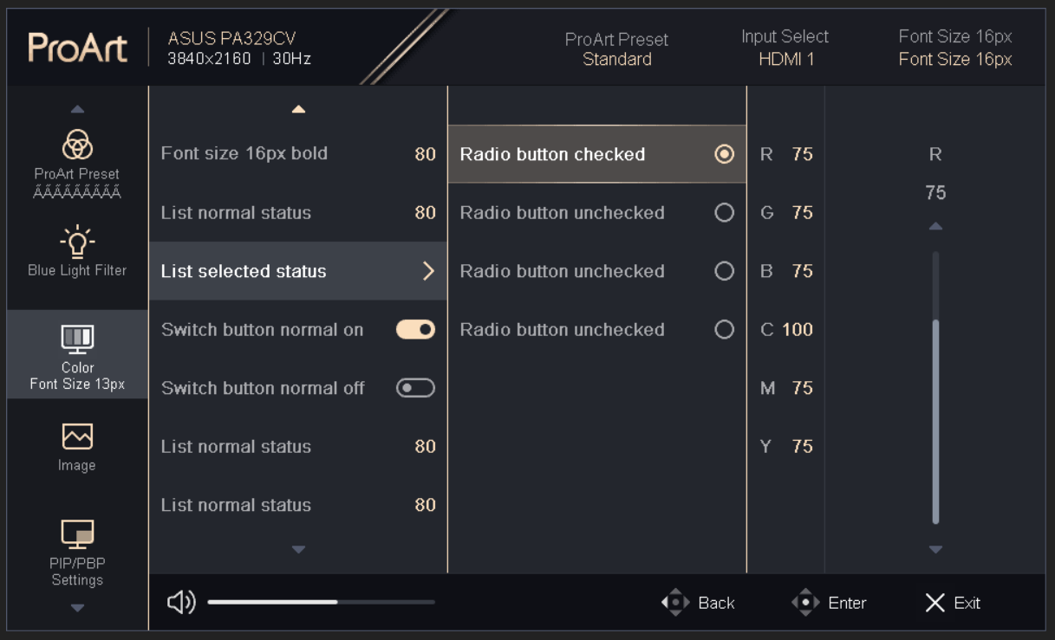
Palette | Brightness |  |  | 0 ~ 100 | When HDR Mode Off: default set at 50, 70% of Max brightness Brightness is enable no matter UC is on or off When HDR Mode On: Brightness is enable to have Max. & 300 nits option *Please refer to ProArt Preset Config. for detail | No | Yes | 4 | CEC FW handeling rule 1. 將ProArt Preset default設為sRGB mode 2. 若有power saving message, 以"對於已有power saving設定的機種"方式處理, 不然就以"對於無power saving 設定的機種"處理 3. message follow 原本power saving message出現時機 4. 選項default is NO , 但highlight bar is at YES
 | Contrast |  |  | 0 ~ 100 | 80 | No | Yes | 5
 | Saturation |  |  | 0 ~ 100 | 50 | No | Yes | 6
 | Hue |  |  | 0 ~ 100 | 50 | No | Yes | 7
 | Color Temp. | 9300K |  | -- | Default set at 6500K P3-Theater is only available when DCI-P3 mode is selected. *Please refer to ProArt Preset Config. for detail | Yes | No | 8 | **Please note that the effecst need to be previewed, apply only when user press confirm**
 |  | 6500K |  | -- |  | Yes | No | 8
 |  | 5500K |  | -- |  | Yes | No | 8
 |  | 5000K |  | -- |  |  |  | 8
 |  | P3-Theater |  | -- |  | Yes | No | 8
 | Gamma | 1.8 |  | 6500K | sRGB, AdobeRGB, Standard Default set to 2.2 Rec.709: 2.4 DCI-P3: 2.2 w/ CT 6500K; 2.6 w/ CT P3-Theater *Please refer to ProArt Preset Config. for detail | Yes | No | 9 | **Please note that the effecst need to be previewed, apply only when user press confirm**
 |  | 2.0 |  | 5000K |  | Yes | No | 9
 |  | 2.2 |  | 6500K |  | Yes | No | 9
 |  | 2.4 |  | 6500K |  | Yes | No | 9
 |  | 2.6 |  | 6500K |  | Yes | No | 9
 | Black Level | Signal |  | 0~100 | Default: 50 (disable) Step: 10 Signal offset 值愈大黑色的部分會愈亮，參考值:Black level =100時對應到約25階~30階之間 Signal offset 值愈小黑色的部分會愈大，參考值:Black level=0時, 黑色會飽和到約25階~30階 | No | Yes | 83 | Signal offset 值愈大黑色的部分會愈亮，參考值:Black level =100時對應到約25階~30階之間 Signal offset 值愈小黑色的部分會愈大，參考值:Black level=0時, 黑色會飽和到約25階~30階
 |  | Backlight |  | 0~10 | Default: 0 Step: 1 0: mapping with min black of Display 10: 0.1nits (if could not achieve<= 0.1nits, uses 100times of darkest luminance) Each Peset mode has individual black level | No | Yes | 83 | Signal offset 值愈大黑色的部分會愈亮，參考值:Black level =100時對應到約25階~30階之間 Signal offset 值愈小黑色的部分會愈大，參考值:Black level=0時, 黑色會飽和到約25階~30階
 | Color | Six-axis Hue | R | 0 ~ 100, stp 1 | 50 | No | Yes | 12
 |  |  | G | 0 ~ 100, stp 1 | 50 | No | Yes | 12
 |  |  | B | 0 ~ 100, stp 1 | 50 | No | Yes | 12
 |  |  | C | 0 ~ 100, stp 1 | 50 | No | Yes | 12
 |  |  | M | 0 ~ 100, stp 1 | 50 | No | Yes | 12
 |  |  | Y | 0 ~ 100, stp 1 | 50 | No | Yes | 12
 |  | Six-axis Saturation | R | 0 ~ 100, stp 1 | 50 | No | Yes | 13
 |  |  | G | 0 ~ 100, stp 1 | 50 | No | Yes | 13
 |  |  | B | 0 ~ 100, stp 1 | 50 | No | Yes | 13
 |  |  | C | 0 ~ 100, stp 1 | 50 | No | Yes | 13
 |  |  | M | 0 ~ 100, stp 1 | 50 | No | Yes | 13
 |  |  | Y | 0 ~ 100, stp 1 | 50 | No | Yes | 13
 |  | Gain | R | 0 ~ 100, stp 1 | 50 | No | Yes | 14
 |  |  | G | 0 ~ 100, stp 1 | 50 | No | Yes | 14
 |  |  | B | 0 ~ 100, stp 1 | 50 | No | Yes | 14
 |  | Offset | R | 0 ~ 100, stp 1 | 50 | No | Yes | 15
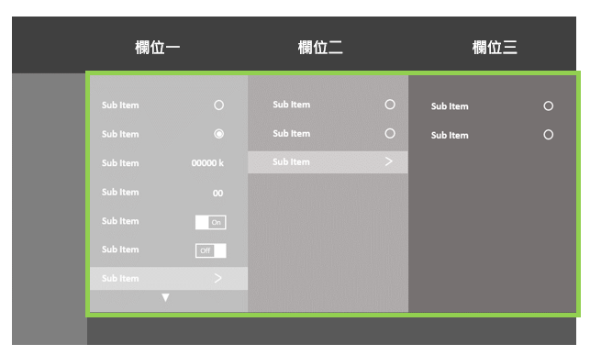
Yes
No
All reset
示範 reset的呈現做法
 |  |  | G | 0 ~ 100, stp 1 | 50 | No | Yes | 15
 |  |  | B | 0 ~ 100, stp 1 | 50 | No | Yes | 15
 | Color Reset | Current mode color reset | Yes |  |  | Yes | No | 16
 |  |  | No | -- | Reset current color setting | Yes | No | 16
 |  | All modes color reset | Yes |  |  | Yes | No | 16
 |  |  | No | -- | Reset all color setting | Yes | No | 16
Image | Sharpness |  |  | 0 ~ 100, Stp10 | Default: 0 (不柔和也不銳利，往上加是越銳利，無柔和效果) ASUS request enable sharpness for for all modes | No | Yes | 17
 | Trace Free |  |  | 0 ~ 100, Stp 20 | 60 | No | Yes | 18
 | Aspect Control | Full |  |  | Full Full/4:3/1:1 are for PC mode (only for DVI / VGA / HDMI) and 1:1 only for specific model Overscan are for YPbPr/HDMI only HDMI (Overscan): 99% ~ 98% YPbPr (Overscan): 97% Full/4:3/Panorama/ Zoom are for Video Mode (Video / S-Video / YPbPr) (The selection is disable while specific input is invalid) | Yes | No | 19 | **Please note that the effecst need to be previewed, apply only when user press confirm**
 |  | 4:3 |  |  |  | Yes | No | 19
 |  | 1:1 |  |  |  | Yes | No | 19
 |  | 16:9 |  |  |  |  |  | 19
 |  | 16:10 |  |  |  |  |  | 19
 |  | OverScan |  |  |  | Yes | No | 19
 | Input Range | Auto |  |  | Default Follow with Signal definition | Yes | No | 84
 |  | Full |  |  | Map 0 to min black of panel, 255 to max white of panel | Yes | No | 84
 |  | Limited 16-235 |  |  | Map 16 to min black of panel, 235 to max white of panel | Yes | No | 84
Sound | Volume |  |  | 0 ~ 100 | Default is 50 (</= 3W) Default is 30 (>3W) Volumn = 0 is Mute (Amp circuit is off) Disable when HDMI is the only audio source but no audio signal was detected | No | Yes | 30
 | Mute | ON |  |  |  | No |  | 31
 |  | OFF |  |  | Default set at OFF | No | No | 31
 | Source | PIP Main |  |  | H1 & H2 / D & C 不能互做PBP/PIP，一定要H & D or C PBP僅兩組畫面 | Yes | No | 32
 |  | PIP Sub |  |  |  | Yes | No | 32
 |  | PBP |  |  |  | Yes | No | 32
 |  | PBP |  |  |  | Yes | No | 32
PIP/PBP | PIP/PBP Mode | Off |  |  | Off | Yes | No | 33 | PxP 只能support到60Hz 且PxP 下會進FRC 若user已選PxP, 再選到超過60Hz的timing, 則強制關閉PxP並且回到main source的畫面, 且反灰PxP 若user還未選PxP, 若選到超過60Hz的timing, 則反灰PxP
 |  | PIP | Right-Top |  | Right-Top | Yes | No | 33
 |  |  | Left-Top |  |  | Yes | No | 33
 |  |  | Right-Bottom |  |  | Yes | No | 33
 |  |  | Left-Bottom |  |  | Yes | No | 33
 |  | PBP |  |  |  | Yes | No | 33
 | PIP/PBP Source | PIP Main | Each item have following options: HDMI-1 HDMI-2 DisplayPort USB Type C |  | When users select PIP mode, all PBP options gray out H1 & H2 / D & C 不能互做PBP/PIP，一定要H & D or C | Yes | No | 34
 |  | PIP Sub |  |  |  | Yes | No | 34
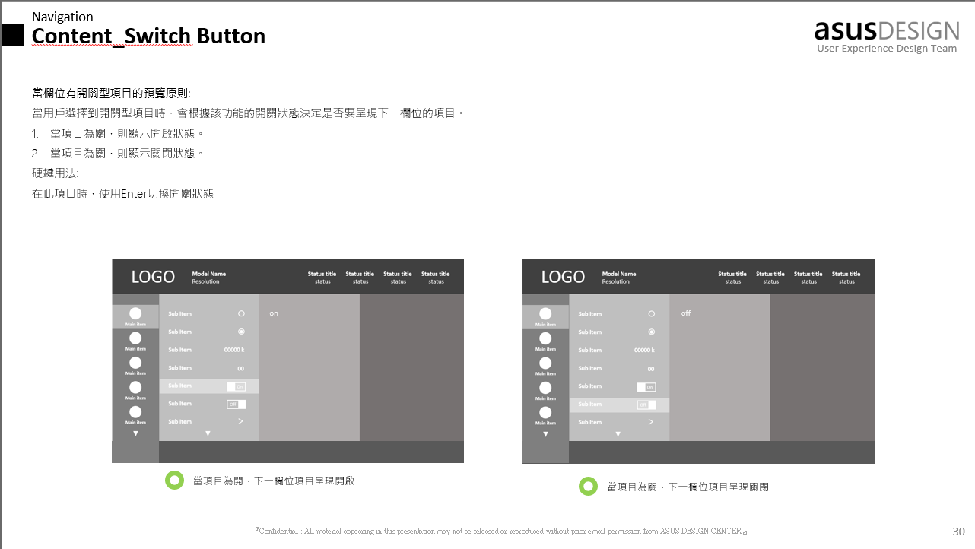
 |  | PBP |  |  | When users select anyone of PBP modes, all PIP options gray out H1 & H2 / D & C 不能互做PBP/PIP，一定要H & D or C | Yes | No | 34
 |  | PBP |  |  |  | Yes | No | 34
 | PIP Size | Small |  |  |  | Yes | No | 36
 |  | Medium |  |  |  | Yes | No | 36
 |  | Large |  |  |  | Yes | No | 36
QuickFit Plus | Safe Area | 1:1 |  |  |  | Yes | No | 85
 |  | Action Safe |  |  | 93% of Active Area | Yes | No | 85 | Rule: safe area、Center Marker、Customization、Ruler任一為開的時候，其他為off
 |  | Title Safe |  |  | 90% of Active Area | Yes | No | 85
 |  | 3 x 3 |  |  |  | Yes | No | 85
 | Center Marker | Type 1 |  |  | Centeral marker within active area Default. | Yes | No | 86
 |  | Type 2 |  |  | Cross lines of active area | Yes | No | 86
 |  | Type 3 |  |  | Short cross lines of active area | Yes | No | 86
 | Customization |  |  |  |  | Yes | No | 87
 |  |  |  |  | Default off | Yes | No | 87
 | Ruler |  |  |  |  | Yes | No | 88
 |  |  |  |  | Default off | Yes | No | 88
Signal | HDMI 1 |  |  |  |  | Yes | No | 38
 | HDMI 2 |  |  |  |  | Yes | No | 38
 | DisplayPort |  |  |  |  | Yes | No | 38
 | USB Type C |  |  |  |  | Yes | No | 38
Settings | FreeSync Premium Pro | ON |  |  | Default OFF | Yes | No | 80
 |  | OFF |  |  |  | Yes | No | 80
 | Dynamic Dimming | Fast |  |  | Default: Medium | Yes | No | 65
 |  | Medium |  |  |  | Yes | No | 65
 |  | Gradual |  |  |  | Yes | No | 65
 |  | OFF |  |  |  | Yes | No | 65
 | USB Setup | USB 3.1 |  |  | Default 2.0 設定在每次AC, DC ON/OFF後都回到Default 2.0 | Yes | No | 67
 |  | USB 2.0 |  |  |  | Yes | No | 67
 | Power Level | Normal Level |  |  | Default Auto detection On | Yes | No | 63
 |  | Deep Level |  |  | 當EPA會超規時，設Deep Level as Default NA SKU直接設為Default，以符合CEC規範，需搭配pop up message | Yes | No | 63
 | OSD Setup | OSD Timeout |  | 10 ~ 120 | 30 (Stepping:10) | No | Yes | 46
 |  | DDC/CI | ON |  | Default ON | No |  | 47
 |  |  | OFF |  |  | No | No | 47
 |  | Transparency |  | 0 ~ 100 | Set default at 20 with adjusting step Depends on scaler capability | No | Yes | 48
 | DisplayPort Stream | DisplayPort 1.1 |  |  |  | Yes | No | 51
 |  | DisplayPort 1.2 |  |  | Default set at DisplayPort 1.2 | Yes | No | 51
 |  | DisplayPort 1.4 |  |  | HDR | Yes | No | 51
 | Key Lock | ON |  |  | Default OFF | No | No | 52
 |  | OFF |  |  |  | No | No | 52
 | Power Indicator | ON |  |  | Default ON | No | No | 53
 |  | OFF |  |  |  | No | No | 53
 | Language | Multi-language |  |  | Default set in English | Yes | No | 50
 | Information | System info. |  | -- | 1. Main Source 2. Resolution 3. PIP/PBP Source 4. Model Name 5. FW version | No | No | 56
 | All Reset | Yes |  | -- | No | No | No | 57
 |  | No |  | -- |  | No | No | 57
Shortcut | Shortcut 1 Shortcut 2 | Blue Light |  | Shortcut 2 | Default: Shortcut1: Brightness Shortcut2: Blue Light Filter | Yes | No | 58
 |  | Brightness |  | Shortcut 1 | Disable: SRGB Mode | Yes | No | 58
 |  | Contrast |  |  |  | Yes | No | 58
 |  | PIP/PBP |  |  |  | Yes | No | 58
 |  | Color Temp. |  | Disable: SRGB Mode |  | Yes | No | 58
 |  | Volume |  |  |  | Yes | No | 58
 |  | sRGB Mode |  |  | (Icon delivered) 這5個mode的行為如下,以sRGB為例 a. 設定sRGB為shortcut 1 b. 按任一OSD KEY叫出OSD選單 c. 選擇shortcut 1-->出現shortcut menu: sRGB Mode(顯示大小如 下圖紅圈)，下方按鍵出現X/V/▲(反灰不可選)/▼(反灰不可 選) d. X: 退出此shortcut menu； V: sRGB Mode ON/OFF(sRGB Mode字反灰)，當OFF時， 畫面顯示前一個使用的ProArt Preset Mode (會設定這樣的行為是有使用者反應希望能快速的切換不同 色域mode e.g. sRGB(shortcut 1) & DCI-P3(原來使用的mode)來 確認畫面成像) | Yes | No | 58
 |  | Rec. 709 Mode |  |  |  | Yes | No | 58
 |  | User Mode 1 |  |  |  | Yes | No | 58
 |  | User Mode 2 |  |  |  | Yes | No | 58

